商品登録書
【商 品 登 録 書】

 | 区分 |  |  | 1 |  | 新規 |  |  |  |  |  |  |  |  |  |  |  |  |  |  |  |  | 提出者 |  |  | 松本 光 |  |  |  |  | 提出日 |  |  | 2016-03-31

 | JAN |  |  |  |  |  |  | メーカー名 |  |  |  |  | 商品名1 |  |  |  |  |  |  |  |  |  | 商品名2 |  |  |  |  |  |  |  | フレーバー |  | 容量 |  |  | 希望小売価格
 | 4975479425448 |  |  |  |  |  |  | オムロン |  |  |  |  | 電子体温計MC-674 けんおんくん |  |  |  |  |  |  |  |  |  | - |  |  |  |  |  |  |  | - |  | - |  |  | ¥2,750

 | 商品画像 |  |  |  |  |  |  |  |  |  |  |  |  |  | 大分類CD |  |  |  | 大分類名 |  |  |  |  |  | 棚割CD |  |  | 棚割名 |  |  |  | 中分類CD |  |  | 中分類名
 | 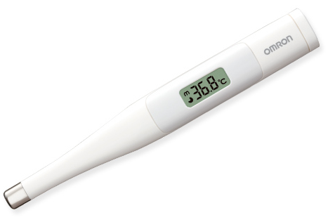 基本画像1枚 |  |  |  |  |  |  |  |  |  |  |  |  |  | 02 |  |  |  | 医療用具 |  |  |  |  |  | 03 |  |  | 計器 |  |  |  | 020301 |  |  | 測定機器

 |  |  |  |  |  |  |  |  |  |  |  |  |  |  | 確定商品CD |  |  |  |  |  |  |  |  |  | 020301 |  |  |  |  |  |  | 0019

 |  |  |  |  |  |  |  |  |  |  |  |  |  |  | 催事CD |  |  |  | クーポンCD |  |  |  |  |  |  |  |  |  | TOPICS CD |  |  |  | 中分類ランキングCD
 |  |  |  |  |  |  |  |  |  |  |  |  |  |  | - |  |  |  | - |  |  |  |  |  |  |  |  |  | - |  |  |  | -

 |  |  |  |  |  |  |  |  |  |  |  |  |  |  | 商品特徴
 |  |  |  |  |  |  |  |  |  |  |  |  |  |  | ●はさみやすく崩れにくい、フラット感温部 先端が平らになった、オムロン独自のフラット形状を感温部に採用。脇にしっかりフィットしてずれにくいため、誰でも簡単により正しい検温が可能に。 ●保管や携帯に安心・便利な収納ケース付き 本体をまるごと収納できる抗菌ハードケース付き。水やほこりから体温計をしっかり守ります。 ＜抗菌樹脂使用＞ ●予測検温＋実測検温が可能。 60秒測定の予測検温後もはさみ続けていると、実測検温がスタート。約10分後「ピリリリィ」と3回ブザーがなり、検温の終了をお知らせします。

 | 使用方法
 | ①体温計を収納ケースから取り出し、電源を入れる。 ②「Ｌ」が表示されたら、体温計をわきの中心にしっかりはさむ。 ③約60秒後に「ピピピピィ」とブザーが3回鳴ると予測検温が終了検査結果を確認する ④電源を切って収納ケースへ入れて保管する

 | 追加テキスト

 | 購入可能DS |  |  |  |  |  |  |  |  |  | 購入可能EC |  |  |  |  |  |  |  |  |  | お勧めシーズン |  |  |  | 関連リンク商品JAN
 | 1001 | 1002 | 1003 | 1004 | 1005 | 1006 | 1007 | 1008 | 1009 | 1010 | 5001 | 5002 | 5003 | 5004 | 5005 | 5006 | 5007 | 5008 | 5009 | 5010 | SP | SM | A | W | 商品1 |  |  |  |  | 商品2 |  |  |  |  | 商品3
 | - | - | - | - | - | - | - | - | - | - | - | - | - | - | - | - | - | - | - | - | 1 | 1 | 1 | 1 | - |  |  |  |  | - |  |  |  |  | -

 | 写真1 |  | 写真2 |  | 写真3 |  | 写真4 |  |  | 登録日 |  |  |  |  |  |  |  |  | 掲載開始日 |  |  |  |  |  |  |  | 修正日 |  |  |  |  |  | 掲載終了日
 | 1 |  | - |  | - |  | - |  |  | 2016-03-31 |  |  |  |  |  |  |  |  | 即日 |  |  |  |  |  |  |  | - |  |  |  |  |  | -

